segempattukpenl
Data pengukuran debit dengan prototipe bangunan ukur rectangular (segiempat)

Pengukuran | Datum (m) | Tinggi muka air (m) |  |  |  | Lebar mercu saluran (m) | Menetukan Cd rectangular dengan L/B=0,98 |  |  | Volume terukur (m3) | Waktu (detik) | Debit aliran air (m3/det) |  |  | Tinggi muka air (m) |  |  |  |  | Lebar mercu saluran (m) |  | Menetukan Cd rectangular dengan L/B=0,98 |  |  | Volume terukur (m3) | Waktu (detik) | Debit aliran air (m3/det) |  |  |  | Koefisien Debit (Cd)
 |  |  |  |  |  |  |  |  |  |  |  |  |  |  |  |  |  |  |  |  |  |  |  |  |  |  | aktual | teoritis |  |  | terhadap perhitungan debit standar
 |  | Hilir | Tengah | Hulu | rata-rata |  | p | h/p | Cd |  |  | aktual |  | cd | Hilir | Tengah | Hulu | rata-rata | Hef | b | ba | p | h/p | Cd |  |  | Volumetrik | Kinsvater-Carter | Pers. Umum | Rehbock | Voltrik - Kinsv | Voltrik - Umum | Voltrik - Rehbock
1 | 0 | 0.0487 | 0.0498 | 0.0480 | 0.0488 | 0.030 | 0.077 | 0.63 | 0.650 | 0.005 | 6.5 | 0.00077 |  | 0.00 | 0.0487 | 0.0498 | 0.0480 | 0.0488 | 0.0498 | 0.030 | 0.032 | 0.077 | 0.63 | 0.650 | 0.005 | 6.50 | 0.00077 | 0.00068 | 0.00072 | 0.00212 | 0.89 | 0.94 | 2.76
2 | 0 | 0.0440 | 0.0450 | 0.0460 | 0.0450 | 0.030 | 0.077 | 0.58 | 0.646 | 0.005 | 7.43 | 0.00067 |  | 0.00 | 0.0440 | 0.0450 | 0.0460 | 0.0450 | 0.0460 | 0.030 | 0.032 | 0.077 | 0.58 | 0.646 | 0.005 | 7.43 | 0.00067 | 0.00060 | 0.00064 | 0.00181 | 0.89 | 0.95 | 2.68
3 | 0 | 0.0433 | 0.0436 | 0.0440 | 0.0436 | 0.030 | 0.077 | 0.57 | 0.646 | 0.005 | 7.62 | 0.00066 |  | 0.00 | 0.0433 | 0.0436 | 0.0440 | 0.0436 | 0.0446 | 0.030 | 0.032 | 0.077 | 0.57 | 0.646 | 0.005 | 7.62 | 0.00066 | 0.00058 | 0.00061 | 0.00170 | 0.88 | 0.93 | 2.59
4 | 0 | 0.041 | 0.0414 | 0.0418 | 0.0414 | 0.030 | 0.077 | 0.54 | 0.643 | 0.005 | 8.45 | 0.00059 |  | 0.00 | 0.041 | 0.0414 | 0.0418 | 0.0414 | 0.0424 | 0.030 | 0.032 | 0.077 | 0.54 | 0.643 | 0.005 | 8.45 | 0.00059 | 0.00053 | 0.00056 | 0.00154 | 0.90 | 0.95 | 2.60
5 | 0 | 0.0357 | 0.036 | 0.0373 | 0.0363 | 0.030 | 0.077 | 0.47 | 0.635 | 0.005 | 10.27 | 0.00049 |  | 0.00 | 0.0357 | 0.036 | 0.0373 | 0.0363 | 0.0373 | 0.030 | 0.032 | 0.077 | 0.47 | 0.635 | 0.005 | 10.27 | 0.00049 | 0.00043 | 0.00046 | 0.00119 | 0.89 | 0.95 | 2.45
 |  |  |  |  |  |  |  |  |  |  |  |  | rata-rata | 0.00 |  |  |  |  |  |  |  |  |  |  |  |  |  |  |  |  | 0.89 | 0.94 | 2.61
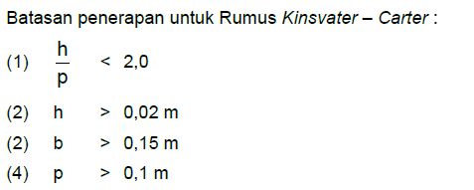

Q =1,71 m.B.h^{3/2}

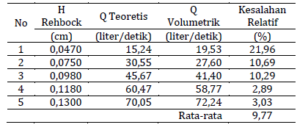

 |  |  |  |  |  |  |  |  |  |  |  |  |  |  |  |  |  |  |  |  |  |  |  |  |  |  |  |  | 0.21988723731

